VERDE
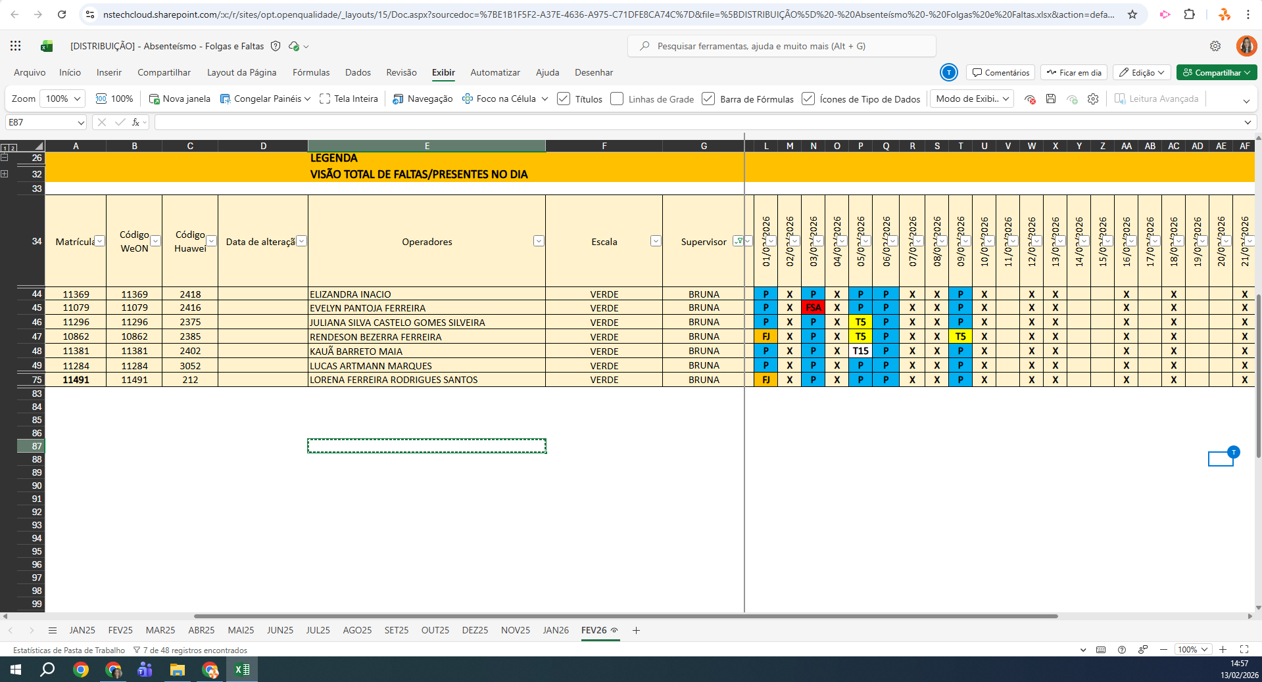
MATRICULA | ID WEON | ID HUAWEI | NOME | STATUS | TURNO / OPERAÇÃO | SUPERVISOR | SETOR | OBS | OPERACIONAL | OPERACIONAL | STATUS | QTD
11369 | 11369 | 2418 | ELIZANDRA INACIO | ATIVO | DISTRIBUIÇÃO | Bruna Vieira | DISTRIBUIÇÃO |  | OK | OK | ATIVO | 8
11079 | 11079 | 2416 | EVELYN PANTOJA FERREIRA | ATIVO | DISTRIBUIÇÃO | Bruna Vieira | DISTRIBUIÇÃO |  | X | X | Total Geral | 8
11296 | 11296 | 2375 | JULIANA SILVA CASTELO GOMES SILVEIRA | ATIVO | DISTRIBUIÇÃO | Bruna Vieira | DISTRIBUIÇÃO |  | OK | OK
10862 | 10862 | 2385 | RENDESON BEZERRA FERREIRA | ATIVO | DISTRIBUIÇÃO | Bruna Vieira | DISTRIBUIÇÃO |  | OK | OK
11381 | 11381 | 2402 | KAUÃ BARRETO MAIA | ATIVO | DISTRIBUIÇÃO | Bruna Vieira | DISTRIBUIÇÃO |  | OK | OK
11284 | 11284 | 3052 | LUCAS ARTMANN MARQUES | ATIVO | DISTRIBUIÇÃO | Bruna Vieira | DISTRIBUIÇÃO |  | OK | OK
11491 | 11491 | 212 | LORENA FERREIRA RODRIGUES SANTOS | ATIVO | DISTRIBUIÇÃO | Bruna Vieira | DISTRIBUIÇÃO |  | OK | OK
11454 | 11454 | 489 | KAREN KIMBERLY DUARTE DE OLIVEIRA | ATIVO | CÉLULA | Bruna Vieira | RECEPTIVO |  | OK | OK
 |  |  |  |  |  |  |  |  | 1 | 1

